1405.03.31
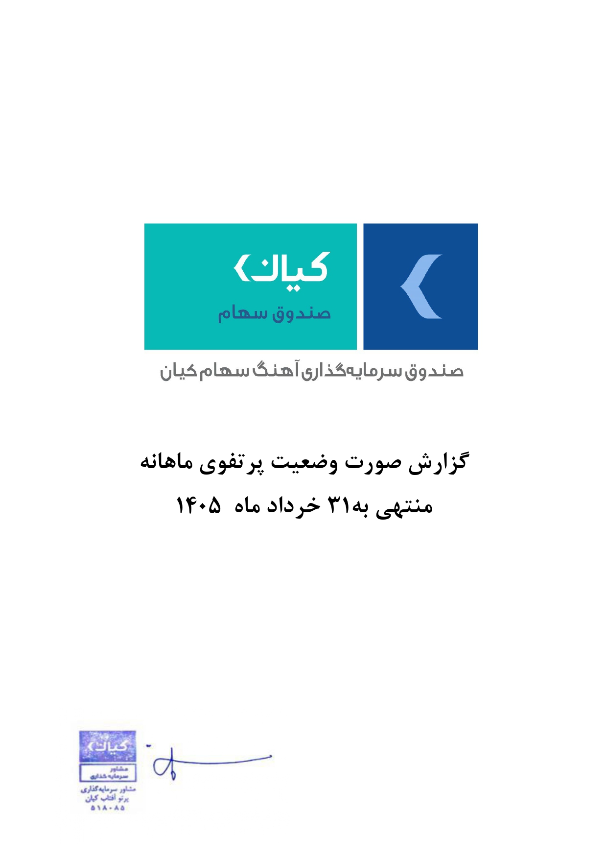



گزارش وضعیت پرتفوی ماهانه

منتهی به 1405/03/31

